Work_report
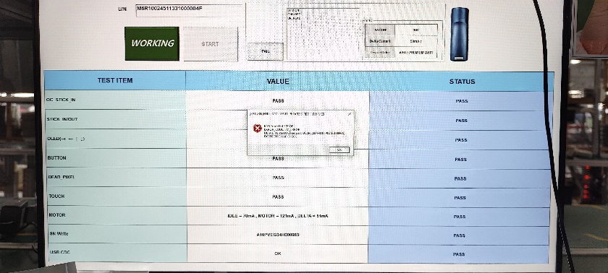
시간 | 성명 | 업무
13/6 | Duy | - sửa code chức năng tìm kiếm lịch sử in label - code chức năng in lại cho tool in label | - 라벨 발행 이력 조회 기능 코드 수정 - 라벨 발행 툴의 재발행 기능 코드 작성

